Evidencia componentes prod
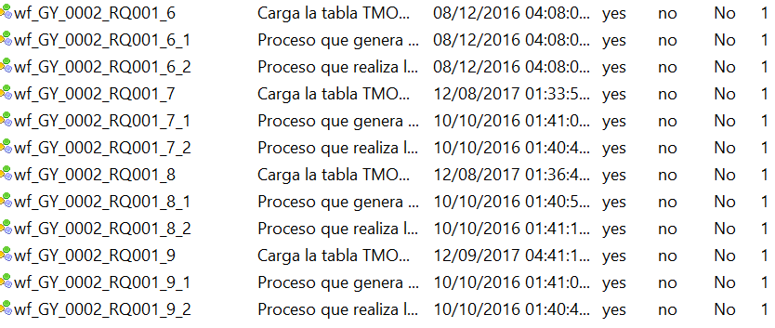
Adjuntar pantallas de S.O. o Herramienta con la lista de los componentes a delegar como están actualmente en producción

shells y parametros

Diagrama Ctrl M
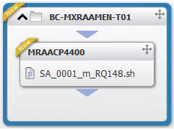
DIAGRAMA FUNCIONAL Y/O CONTROL M

Malla Diaria

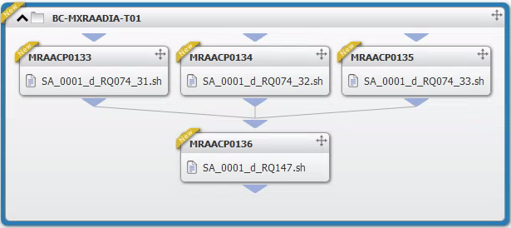

Malla Diaria

Script de validación
SCRIPT VALIDADOR DE FECHA DEL APROVISIONAMIENTO |  | EJEMPLO DEL RESULTADO DE LA CONSULTA | DESCRIPCIÓN DE LA VALIDACIÓN Y EN QUÉ CASOS SE UTILIZA

 | SELECT * FROM TESO.TMT241_CTRL_FECLIQ WHERE ID_APROV LIKE '%BDECCL%' |  | Consulta para validar la fecha con la que correra y se validara el proceso diario.

SCRIPT VALIDADOR DE CONTRATOS |  | EJEMPLO DEL RESULTADO DE LA CONSULTA | DESCRIPCIÓN DE LA VALIDACIÓN Y EN QUÉ CASOS SE UTILIZA

 | SELECT TRA.CD_IUC2,TRA.SUM_IM_MOVLIQ,TMT133.CD_CONTRATO, TMT133.SUM_IM_SDO, TRA.SUM_IM_MOVLIQ - TMT133.SUM_IM_SDO AS DIFERENCIA FROM (SELECT DISTINCT SUBSTR(CD_IUC,7,12) AS CD_IUC2, SUM(IM_MOVLIQ) AS SUM_IM_MOVLIQ FROM TESO.TRAA010_PLANCUO_CLAN WHERE FH_EFECTIVA = '5/06/2020' AND NB_TIPMOVI = 'TERM LOAN REPAYMENT' GROUP BY CD_IUC ORDER BY SUBSTR(CD_IUC,7,12)) TRA INNER JOIN (SELECT CD_CONTRATO,SUM(IM_SDO_CAPITAL) AS SUM_IM_SDO FROM TESO.TMT133_ALMACEN_CUOTAS WHERE CD_SECUENCIA = 'TLR' GROUP BY CD_CONTRATO ORDER BY CD_CONTRATO) TMT133 ON LTRIM(RTRIM(TRA.CD_IUC2)) = LTRIM(RTRIM(TMT133.CD_CONTRATO))
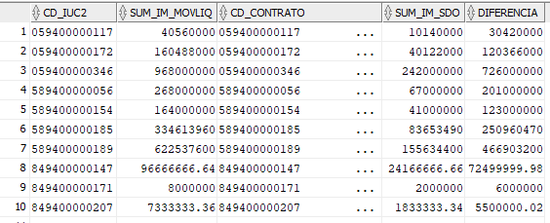
 |  |  | Consulta para la validacion de diferencia de saldos entre contratos de las Tablas TESO.TRAA010_PLANCUO_CLAN y TESO.TMT133_ALMACEN_CUOTAS, se usa en caso de detectar diferencias entre los saldos de los contratos de ambas tablas (LOS SALDOS DEBEN DE SER SIEMPRE LOS MISMOS)

